ER002
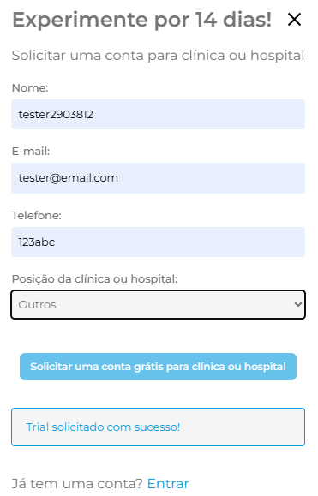
ID do Defeito (ER) | ER002 |  | Título do Defeito | Erro na validação de dados de telefone | Módulo / Componente | Formulário do botão trial (Header)

URI | / |  | Descrição Detalhada | Campo de "phone" no formulário do botão trial (Header), não valida no formato correto
Gravidade | Média
Prioridade | Baixa

Passos para Reprodução | 1 | Acesse https://qa.medcloud.link
 | 2 | Clique no botão de Trial no header
 | 3 | Preencha o Formulário
 | 4 | Campo phone utilize dados como 123abc, 011912345678, 912345678
 | 5 | Envie o Formulário

Resultado Esperado | Formulário informa que o dado digitádo é invalido

Resultado Obtido | Formulário é enviado e retorna a mensagem de resposta: "Trial solicitado com sucesso!"

Comentários Adicionais | Ajustar a validação de dados do campo de .ID, "phone" utilizando “stamps” caso brasil (+55) Stamp (__) _ ____-____ validação de somente números no formato desejado Pode ajustar a validação de dados utilizando regex, sugestão: ^(\(?[1-9]{2}\)?\s?)?(9[1-9]\d{3})-?(\d{4})$

Evidências

ER004
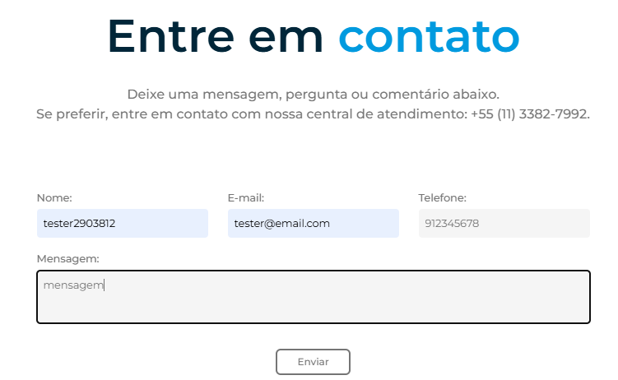
ID do Defeito (ER) | ER004 |  | Título do Defeito | Erro na validação de dados de telefone | Módulo / Componente | Formulário Contato (Sessão Contato)

URI | / |  | Descrição Detalhada | Campo de "phone" no formulário do botão trial (sessão planos), não valida no formato correto
Gravidade | Média
Prioridade | Baixa

Passos para Reprodução | 1 | Acesse https://qa.medcloud.link
 | 2 | Rolagem para a sessão Contato
 | 3 | Preencha o Formulário
 | 4 | Campo phone utilize dados como 123abc, 011912345678, 912345678
 | 5 | Envie o Formulário

Resultado Esperado | Formulário informa que o dado digitádo é invalido

Resultado Obtido | Formulário é enviado e retorna a mensagem de resposta: "Mensagem enviada com sucesso."

Comentários Adicionais | Ajustar a validação de dados do campo de .ID, "phone" utilizando “stamps” caso brasil (+55) Stamp (__) _ ____-____ validação de somente números no formato desejado Pode ajustar a validação de dados utilizando regex, sugestão: ^(\(?[1-9]{2}\)?\s?)?(9[1-9]\d{3})-?(\d{4})$

Evidências

ER006
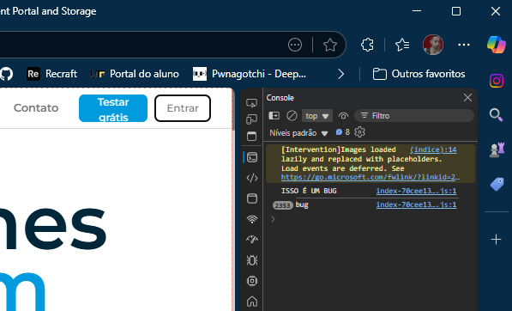
ID do Defeito (ER) | ER006 |  | Título do Defeito | Loop Infinito no Redirecionamento de Login | Módulo / Componente | Botão de Login na Página Inicial

URI | / |  | Descrição Detalhada | Ao clicar no botão de login, o navegador entra em loop de redirecionamento, com alto consumo de memória.
Gravidade | Alta
Prioridade | Alta

Passos para Reprodução | 1 | Acesse https://qa.medcloud.link
 | 2 | Clique no botão de login

Resultado Esperado | Redirecionamento para /login com carregamento normal

Resultado Obtido | Navegador entra em loop de redirecionamento, congelando a aba

Comentários Adicionais | Observar o uso de "useEffect" no react que gera este comportamento ou de qualquer outro loop que esteja relizando essa ação

Evidências

ER009

ID do Defeito (ER) | ER009 |  | Título do Defeito | Erro no redirecionamento de noticias | Módulo / Componente | Carrossel de Notícias

URI | /about.html |  | Descrição Detalhada | Ao clicar nas opções do SPR não redirecionam corretamente
Gravidade | Baixa
Prioridade | Baixa

Passos para Reprodução | 1 | Acesse https://qa.medcloud.link/about.html
 | 2 | Rodar até o carrosel de notícias
 | 3 | Rolar o carrossel até as noticias de SPR
 | 4 | Clicar sobre as noticias

Resultado Esperado | Encaminha para página do SPR a noticia relacionada

Resultado Obtido | Não realiza nenhuma ação

Comentários Adicionais | Adicionar links das notícias corretamente

Evidências

ER010
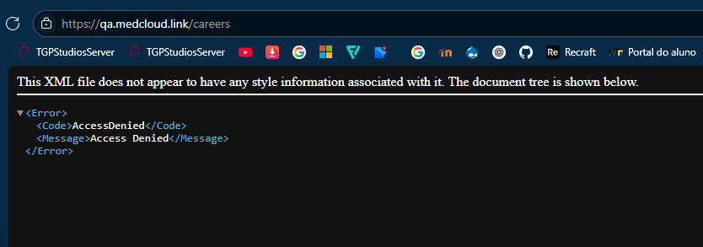
ID do Defeito (ER) | ER010 |  | Título do Defeito | Erro no redirecionamento do botão de retorno | Módulo / Componente | Navegação – Botão de Retorno

URI | /careers.html |  | Descrição Detalhada | O item para voltar para a página principal redireciona para a página incorreta
Gravidade | Média
Prioridade | Média

Passos para Reprodução | 1 | Acesse https://qa.medcloud.link/careers.html
 | 2 | Clicar no botão para retornar para o site principal, no header

Resultado Esperado | Encaminha para página qa.medclud.link

Resultado Obtido | Encaminha incorretamente para página qa.medcloud.link/careers

Comentários Adicionais | Editar o link de redirecionamento de qa.medcloud.link/careers para qa.medcloud.link

Evidências

ER011
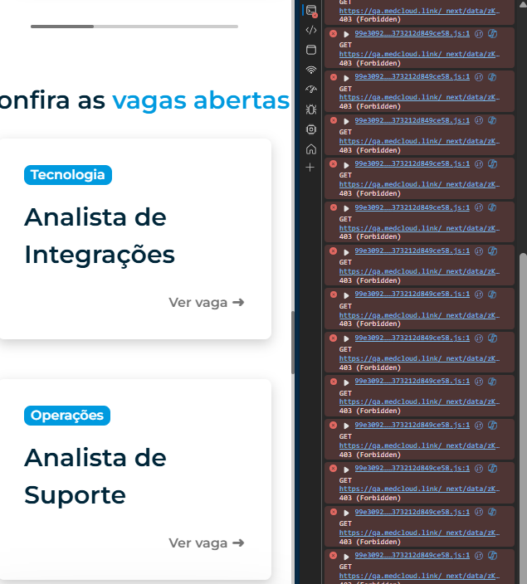
ID do Defeito (ER) | ER011 |  | Título do Defeito | Erro na requisições para o backend | Módulo / Componente | Listagem de Vagas – Backend

URI | /careers.html |  | Descrição Detalhada | Quando listado as vagas do backend, os métodos solicitados retornam 403 - Forbiden
Gravidade | Média
Prioridade | Média

Passos para Reprodução | 1 | Acesse https://qa.medcloud.link/careers.html
 | 2 | Navegar até a sessão Confira as vagas abertas
 | 3 | Acesse o Inspecionar da página, ferramentas de desenvolvedor
 | 4 | Acessar aba "Console"

Resultado Esperado | Requisita as vagas corretamente

Resultado Obtido | Requisita vários GET para o backend como: ( https://qa.medcloud.link/_next/data/zKwRKMNL5YqIWczjpcLtP/careers/sales-representative.html.json )

Comentários Adicionais | Investigar o endpoint corretamente e ajustar a requisição

Evidências

ER012
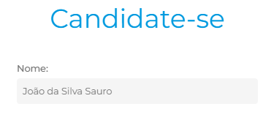 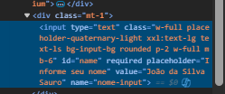
ID do Defeito (ER) | ER012 |  | Título do Defeito | Erro na formatação do formulário | Módulo / Componente | Formulário de Candidatura

URI | /careers/{nomeVaga}.html |  | Descrição Detalhada | Campo nome já vem preenchido como “João da Silva Sauro”
Gravidade | Baixa
Prioridade | Baixa

Passos para Reprodução | 1 | Acesse https://qa.medcloud.link/careers/{nomeVaga}.html
 | 2 | Navegar até o formulário de envio de currículo

Resultado Esperado | Apenas placeholder placeholder="Informe seu nome"

Resultado Obtido | Campo nome já vem preenchido como “João da Silva Sauro”

Comentários Adicionais | Não é possível apagar o nome para escrever o seu a menos que seja selecionado o texto para substituir. Recomendação de remoção do value no elemento

Evidências

ER013
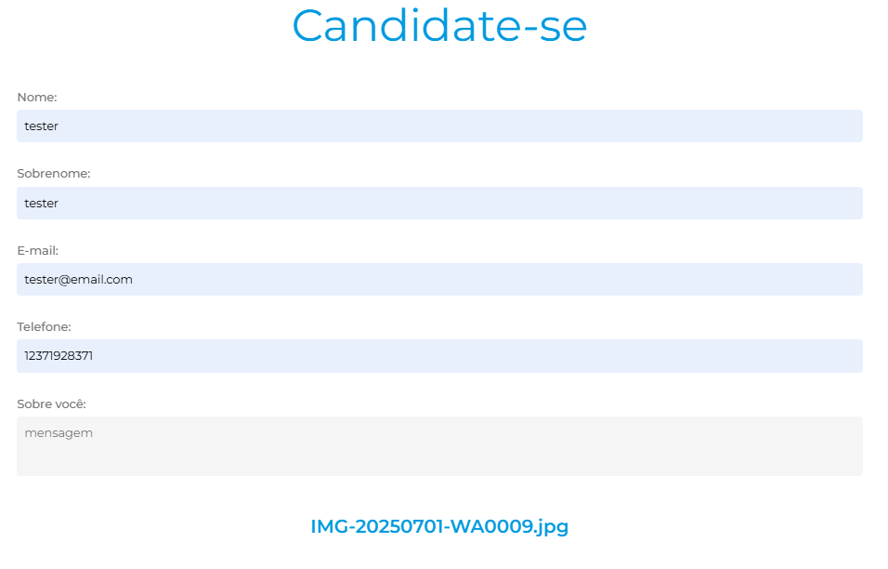
ID do Defeito (ER) | ER013 |  | Título do Defeito | Erro na validação do formulário | Módulo / Componente | Formulário de Candidatura

URI | /careers/{nomeVaga}.html |  | Descrição Detalhada | Input não valida a tipagem de arquivo restringindo para PDF
Gravidade | Média
Prioridade | Baixa

Passos para Reprodução | 1 | Acesse https://qa.medcloud.link/careers/{nomeVaga}.html
 | 2 | Navegar até o formulário de envio de currículo
 | 3 | Preencher todos os dados
 | 4 | Enviar formulário

Resultado Esperado | Formulário informa que o formato de arquivo é inválido

Resultado Obtido | Formulário é enviado e retorna a mensagem de resposta: "Sua candidatura para a vaga de Analista de Integrações foi efetuada com sucesso!"

Comentários Adicionais | É nescessário que dentro do input tipo file seja definido que apenas aceita o tipo .pdf

Evidências

ER014
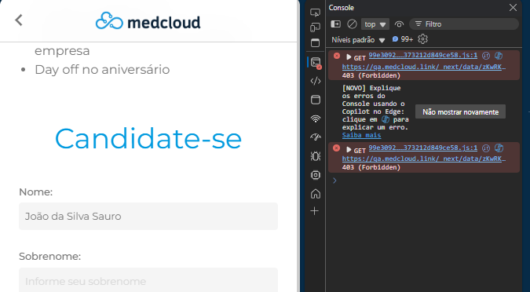
ID do Defeito (ER) | ER014 |  | Título do Defeito | Requisições retornam erro 403 (Forbidden) | Módulo / Componente | Formulário de Candidatura

URI | /careers/{nomeVaga}.html |  | Descrição Detalhada | Ao abrir página é possível ver os erros na requisição
Gravidade | Baixa
Prioridade | Baixa

Passos para Reprodução | 1 | Acesse https://qa.medcloud.link/careers/{nomeVaga}.html
 | 2 | Acesse o Inspecionar da página, ferramentas de desenvolvedor
 | 3 | Acessar aba "Console"

Resultado Esperado | Requisição é realizada corretamente

Resultado Obtido | Requisita para o backend um GET para https://qa.medcloud.link/_next/data/zKwRKMNL5YqIWczjpcLtP/careers/careers.json que retorna 403 - Forbiden

Comentários Adicionais | Investigar o endpoint corretamente e ajustar a requisição

Evidências

